Схема работы агента
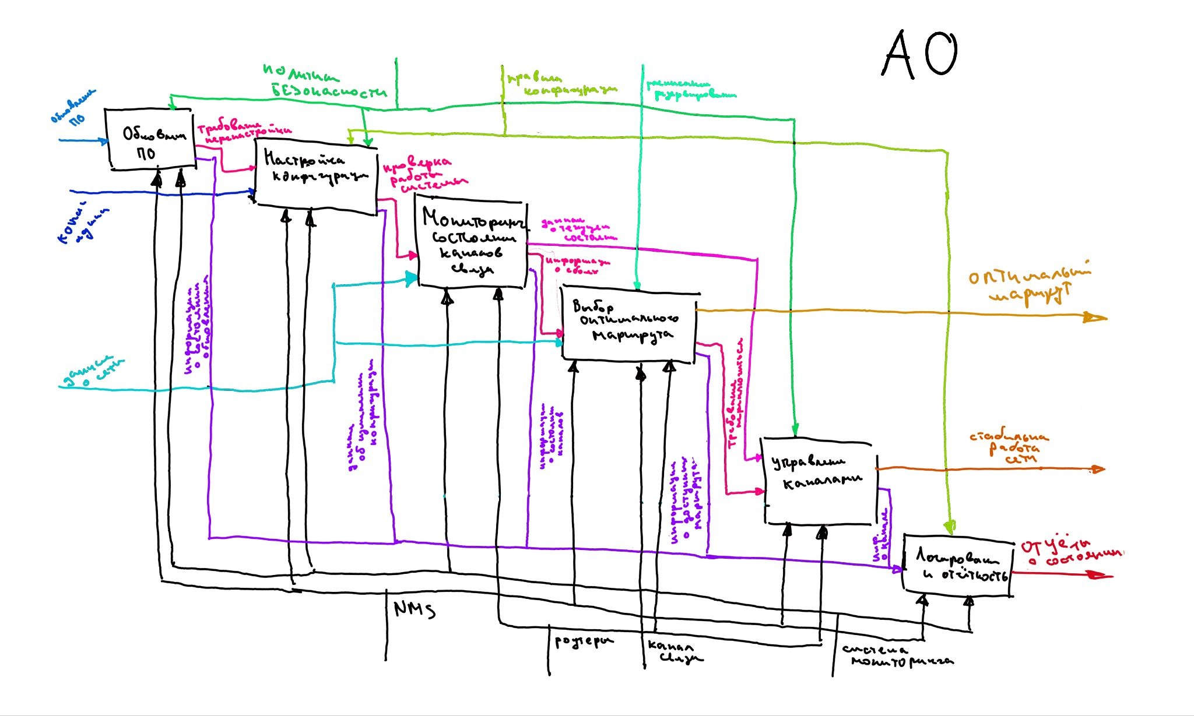
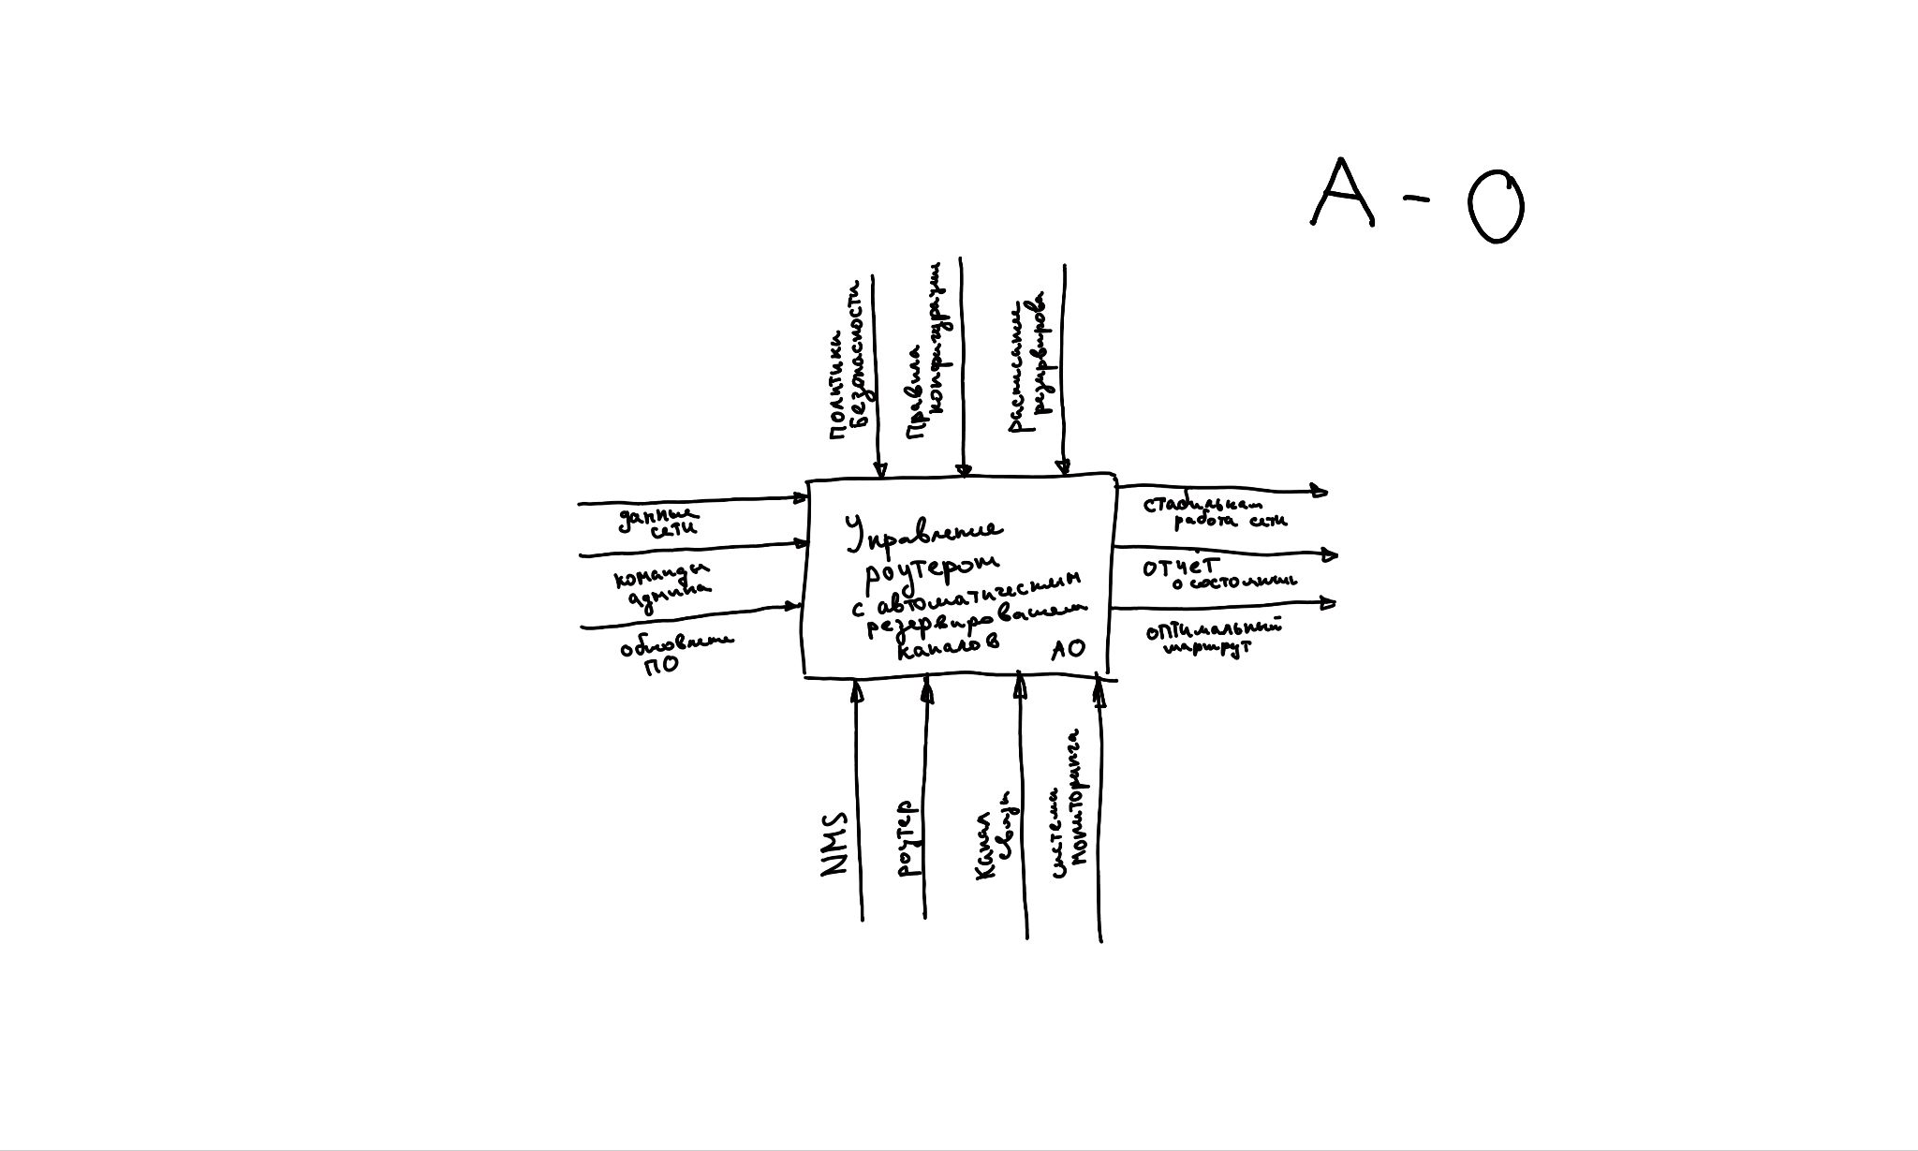
№ | Основные процессы
1 | Проверка наличия и обновление ПО
2 | Проверка обновлений и настройка конфигурации
3 | Мониторинг системы и состояния сети
4 | Выбор оптимальных рабочих маршрутов
5 | Управление и переключение каналов
6 | Система логирования и создания отчётов

